RUWA ruwinox - Standard
Module d'ordine RUWA ruwinox Armatura in acciaio inox
Forme standard
 |  |  |  |  |  |  |  |  |  |  |  |  |  |  |  |  |  |  |  |  |  |  |  |  |  |  | IT 01-2023
Lista n°*: (*campo obbligatorio) |  |  |  |  |  | Piano n°: |  |  |  |  |  |  |  |  |  |  | Compilato: |  |  |  |  |  | Data: |  |  | Controllato:

data di consegna: |  |  |  |  |  | Studio d'ingegneria*: |  |  |  |  |  |  |  |  |  |  | Cantiere*: |  |  |  |  |  | Parte d'opera*:

Referente in cantiere*:

N° tel. cantiere*: |  |  |  |  |  | Impresa edile*: |  |  |  |  |  |  |  |  |  |  | Indirizzo di consegna*: |  |  |  |  |  | Nota:

Progetto RUWA n°:

ACCIAIO RESISTENTE ALLA CORROSIONE
Pos. | Forma |  | Barra (1) |  |  |  | Dimensioni (2) [cm] |  |  |  |  |  |  |  |  |  |  | Lung. forma [cm] | Peso [kg/pz] | Quantità [pz] | lung. Tot. [m] | Peso tot. [kg] |  |  | Note
 |  |  | Ø [mm] | Qualità | Peso [kg/m]
 |  |  |  |  |  |  | a | amin | amax | b | bmin | bmax |  | c | cmin | cmax

Ordine di compilazione |  |  |  |  |  |  |  |  |  |  |  |  |  |  |  |  |  | Totale

DISTANZIATORI A GABBIA SUNO / SUNO-mini / KUFU / KUFU-mini / STÜBÜ
DK |  |  | Tipo |  |  |  | Quantità [pz] |  |  |  |  |  |  |  |  |  |  | Altezza [cm] | Lung. tot [m] | Piedini [DK] | Accessori |  |  |  | Accessori richiesti

Ordine di compilazione

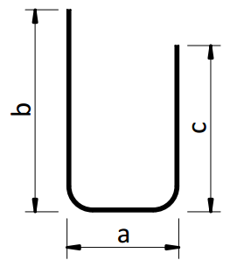
 |  | Forme G |  |  |  | Forme C |  |  |  |  |  |  |  |  |  | Forme K |  |  |  | Forme B |  |  | Forme D |  |  |  | Forme U
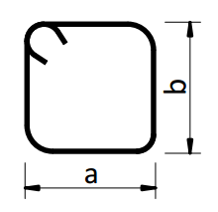
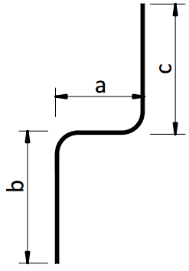

 |  | Forme J |  |  |  | Forme S |  |  |  |  |  |  |  |  |  | Forme L |  |  |  | Forme F
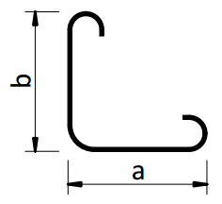

PER DOMANDE SUL MODULO D'ORDINAZIONE O PER ALTRE FORME, CONTATTARE I NOSTRI INGEGNERI.

ESEMPI
s1 | G |  | 16 | 1.4362 | 1.568 |  | 450 | 10 | 600 |  |  |  |  |  |  |  |  | 450 | 7.06 | 10 | 45.00 | 70.6 |  | 31.77
s2 | K |  | 10 | 1.4462 | 0.613 |  | 250 | 10 | 600 | 25 | 10 | 100 |  |  |  |  |  | 275 | 1.69 | 5 | 13.75 | 8.4 |  | 1.16
s3 | U |  | 12 | 1.4362 | 0.882 |  | 20 | 12 | 100 | 60 | 13 | 100 |  | 60 | 13 | 100 |  | 140 | 1.23 | 3 | 4.20 | 3.7 |  | 0.16

SPIEGAZIONI
(1) Acciaio nervato resistente alla corrosione secondo specifiche del materiale a parte. La qualità 1.4462 è disponibile solo per Ø 8 + 10 mm. (2) Senza informazioni specifiche, le barre d'armatura saranno piegate secondo lo standard SIA 262. Le lunghezze sono esterne ed in cm. - Forme e curve secondo SIA 262: 2013, comma 5.2.4. (Forme e curve) - Tolleranze secondo SIA 262: 2013, allegato A.3 (dimensioni e posizione dei rinforzi)

 |  |  |  |  |  |  |  |  |  |  |  |  | Web | www.ruwa-ag.ch |  |  |  |  |  |  |  |  |  |  | LEGENDA
RUWA Drahtschweisswerk AG |  |  |  |  |  |  |  |  |  |  |  |  | Richiesta d'offerta | info@ruwa-ag.ch |  |  |  |  |  |  |  |  |  |  | Campo obbligatorio
Burghof 100 |  |  |  | Tel. +41 34 432 35 35 |  |  |  |  |  |  |  |  | Ordine | verkauf@ruwa-ag.ch |  |  |  |  |  |  |  |  |  |  | A scelta
CH-3454 Sumiswald |  |  |  | Fax +41 34 432 35 55 |  |  |  |  |  |  |  |  | Consiglio tecnico | technik@ruwa-ag.ch |  |  |  |  |  |  |  |  |  |  | Non disponibile

